Requisición de Compras Diversas
CORPORATIVO HOSPITAL SATELITE |  |  |  |  |  |  |  |  |  |  |  | COMPRAS
REQUISICION DE COMPRA |  |  |  |  |  |  |  |  |  |  | Número de Control
Fecha de la solicitud |  |  | Fecha de recepción de compras |  |  |  | Elaborada por
Área o Servicio a la que Pertenece |  |  |  |  |  | Dirección a la que pertenece
Proveedor |  |  |  |  |  | Contacto (s)
Tel. Directo |  |  |  | Correo : |  |  |  |  | Cond.Pago:

Datos Fiscales:
Uso CFDI: | G-03- GASTOS EN GENERAL |  |  | Forma de Pago: |  | 99 - POR DEFINIR |  |  | Método de Pago: | PPD - PARCIALIDADES O DIFERIDO

 | Cantidad | Unidad | Clave Sat |  | Descripcion Detallada |  |  |  | Clave de Centro de costo | Tipo de Articulo | Precio Unitario | Importe
1 |  |  |  |  |  |  |  |  |  |  |  | $-
2 |  |  |  |  |  |  |  |  |  |  |  | $-
3 |  |  |  |  |  |  |  |  |  |  |  | $-
4 |  |  |  |  |  |  |  |  |  |  |  | $-
5 |  |  |  |  |  |  |  |  |  |  |  | $-
6 |  |  |  |  |  |  |  |  |  |  |  | $-

 |  |  |  |  |  |  |  |  |  |  |  | $-
Observaciones: |  |  |  |  |  |  |  |  |  |  | Suma | $-
 |  | CAPEX |  |  |  |  |  | NÚMERO |  |  | % de Descuento | 0%
 |  |  |  |  |  |  |  |  |  |  | Importe del descuento | $-
 | SE ANEXA COTIZACIÓN |  |  |  |  |  |  |  |  |  | Subtotal | $-
 |  |  |  |  |  |  |  |  |  |  | I.V.A. | $-
 |  |  |  |  |  |  |  |  |  |  | Total | $-

Solicitado por : |  |  |  | Aprobado por : |  |  |  |  | Autorizado por : |  | Dra. Tania Nuño Loza

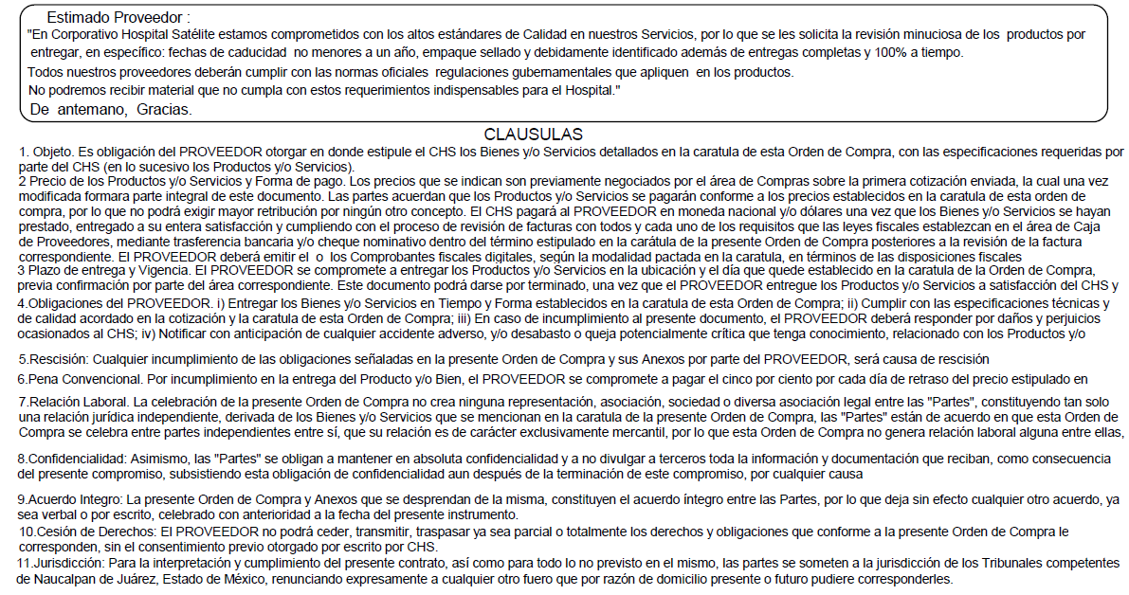

Acepto y firmo de conformidad:
Nombre y Firma

